1-1
現場代理人等（監理技術者、監理技術者補佐、主任技術者、専門技術者）通知書・変更通知書（様式）
は下記ページで公開しています。
京都市入札情報館 ＞現場代理人等（監理技術者、監理技術者補佐、主任技術者、専門技術者）通知書・変更通知書
http://www2.city.kyoto.lg.jp/rizai/chodo/kouji/kouji.htm

1-2
経歴書（様式）は下記ページで公開しています。
京都市入札情報館 ＞経歴書
http://www2.city.kyoto.lg.jp/rizai/chodo/kouji/kouji.htm
実務経験証明書（様式）は下記ページで公開しています。
京都市入札情報館 ＞実務経験証明書
http://www2.city.kyoto.lg.jp/rizai/chodo/kouji/kouji.htm

参1-4
労災保険加入証明書
労災保険加入証明書作成時における注意事項
１ 請負者が労働保険組合に事務委託している場合に作成
２ 労働保険事務組合とは
労働保険の加入手続きから保険料の申告納付等、労働保険の煩わしい手続き
を、事業主の委託を受けて事務代行を行う組合。（主に中小事業主を対象に運
営されている）
注）請負代金額が、1億8000万円超は、労働保険事務組合の事務委託範囲を超えているため、個別物件ごとに労働基準監督署が発行する成立証明が必要。
（平成27年４月１日より1.9億から1.8億変更）
1 | 労災保険番号

2 | 事業所所在地

3 | 事 業 所 名

4 | 代 表 者 名

上記の事業所は、労災保険に加入し、当労働保険事務組合に事務委託していることを証明する。

年 月 日

 |  | (労働保険事務組合)
 |  | 所 在 地
 |  | 組 合 名
 |  | 代表者名 | 印

1-5
公共建築工事内訳書標準書式（建築工事・設備工事編）令和５年改定版は、下記ページで公開しています。
国土交通省ホームページ＞・・・＞公共建築工事内訳書標準書式
http://www.mlit.go.jp/gobuild/kijun_touitukijyun_s_utiwakesyo_syosiki.htm
請負代金内訳書

（あて先）
京 都 市 長

 |  | (受注者)
 |  | 住 所
 |  | 商号又は名称
 |  | 代 表 者 名

1 | 工 事 名

2 | 請負代金額 |  | 円

3 | 工事請負契約約款第３条第２項により明示する経費
 | ※材料費 （直接工事費のうち） |  | 円
 | ※労務費 （直接工事費のうち） |  | 円
 | ※建退共制度の掛金 （現場管理費のうち） |  | 円
 | ※現場労働者の法定福利費の事業主負担額 （工事原価のうち） |  | 円
 | ※安全衛生経費 （工事原価のうち） |  | 円
 | （工事原価とは、直接工事費、共通仮設費及び現場管理費の合計を指す。）

注)提出する「請負代金内訳書」は、別添資料に示す構成(種目、科目、中科目等)とし、 「公共建築工事内訳書標準書式」に準拠して作成すること。
なお、公共建築工事内訳書標準書式は、国土交通省大臣官房官庁営繕部のウェブページ
(http://www.mlit.go.jp/gobuild/kijun_index.htm)に公開されている。

1-6
証紙貼付方式
様式第033号

 | 発注者 |  | 京都市長 |  |  |  |  | 殿
 | 工事番号および工事名

 | 建設キャリアアップシステム現場ID |  |  |  |  |  |  |  |  |  | 総工事費 |  | 円

 |  |  |  | 受注者（元請）

 |  |  |  | 住 所

 |  |  |  | 名 所

 |  |  |  | 共済契約者番号

 |  |  |  | 建設キャリアアップシステム事業者ID

 |  |  |  | 共済証紙購入金額 |  |  |  |  |  |  |  |  | 円

 |  | 掛金収納書提出用台紙

 |  |  |  |  |  |  |  |  |  |  |  |  |  | (掛金収納書は台紙に貼り付ける)
 | 当該工事における共済証紙購入の考え方 (該当する□に✓をチェックして下さい)

 |  | 1. 発注者の指示のとおり

 |  | 2. 対象労働者数と当該労働者の就労日数を的確に把握している場合
 |  |  |  | 就労予定延人数 |  |  | 販売価格
 |  |  |  |  | 人日 | × |  |  | 円 | ＝ |  | 円

 |  | 3. 対象労働者数と当該労働者の就労日数の把握が困難な場合
 |  |  |  | 総工事費 |  |  | 購入率 |  | ※加入率
 |  |  |  |  | 円 | × |  | × |  | ％ | ＝ | 円

 |  |  |  |  |  |  | 1,000 |  | 70 | ％
 |  |  |  | ※対象工事における労働者の建退共加入率
 |  | 4.その他
 |  |  | 購入額の根拠を記入

 |  | （参考）
 |  | 建設キャリアアップシステム登録情報
 |  | 共済契約者である元請負人の建設キャリアアップシステム事業者登録の有無 （ 有 ・ 無 ）
 |  | 本工事について、現場・契約情報の建設キャリアアップシステムへの登録の有無 （ 有 ・ 無 ）
 |  | 本工事について、カードリーダーの設置等、就業履歴が蓄積可能な環境の有無 （ 有 ・ 無 ）

1-9
総括監督員
確 認 印
第３号様式（第１３条第１項第１号関係）

完 成 通 知 書

年 月 日・・
（あて先）
京都市長 様

 |  | （受注者）
 |  | 住 所
 |  | 商号又は名称
 |  | 代表者名

下記工事が完成しましたので、工事請負契約書第３４条第１項の規定に基づき通知します。

記

1 | 工 事 名

2 | 請 負 代 金 額 |  |  | 円

3 | 完 成 年 月 日 |  | 年 月 日

2-1
 |  |  |  |  |  |  |  |  |  |  |  |  |  |  |  | 年 |  | 月 | 日
施工体制台帳（作成例）
 |  |  |  |  |  |  |  |  |  |  |  |  |  |  |  |  |  |  |  | 《下請負人に関する事項》

 | ［会社名・事業者ID］ |  |  |  |  |  |  |  |  |  |  |  |  |  |  |  |  |  |  |  | 会社名・ 事業者ID |  |  |  |  |  |  |  |  |  | 代表者名

 | ［事業所名・現場ID］
 |  |  |  |  |  |  |  |  |  |  |  |  |  |  |  |  |  |  |  |  | 住所
 | 建設業の 許可 |  | 許 可 業 種 |  |  |  | 許 可 番 号 |  |  |  |  |  |  | 許可（更新）年月日

 |  |  | 工事業 |  |  |  | 大臣 特定 |  | 第 号 |  |  |  |  | 年 月 日 |  |  |  |  |  |  | 工事名称 及び 工事内容
 |  |  |  |  |  |  | 知事 一般
 |  |  | 工事業 |  |  |  | 大臣 特定 |  | 第 号 |  |  |  |  | 年 月 日
 |  |  |  |  |  |  | 知事 一般 |  |  |  |  |  |  |  |  |  |  |  |  |  | 工期 |  | 自 年 月 日 至 年 月 日 |  |  |  |  |  |  |  | 契約日 |  | 年 月 日

 | 工事名称 及び 工事内容

 |  |  |  |  |  |  |  |  |  |  |  |  |  |  |  |  |  |  |  |  | 建設業の 許可 |  | 施工に必要な許可業種 |  |  |  |  | 許 可 番 号 |  |  |  |  |  | 許可（更新）年月日
 | 発注者名 及び 住所
 |  |  |  |  |  |  |  |  |  |  |  |  |  |  |  |  |  |  |  |  |  |  | 工事業 |  |  |  |  | 大臣 特定 |  |  | 第 号 |  |  | 年 月 日
 |  |  |  |  |  |  |  |  |  |  |  |  |  |  |  |  |  |  |  |  |  |  |  |  |  |  |  | 知事 一般
 | 工期 |  | 自 年 月 日 至 年 月 日 |  |  |  |  |  | 契約日 |  |  | 年 月 日 |  |  |  |  |  |  |  |  |  |  | 工事業 |  |  |  |  | 大臣 特定 |  |  | 第 号 |  |  | 年 月 日
 |  |  |  |  |  |  |  |  |  |  |  |  |  |  |  |  |  |  |  |  |  |  |  |  |  |  |  | 知事 一般

 |  |  |  |  |  |  |  |  |  |  |  |  |  |  |  |  |  |  |  |  | 健康保険等の加入状況 |  |  | 保険加入の有無 |  | 健康保険 |  |  |  |  |  | 厚生年金保険 |  |  | 雇用保険
 | 契約 営業所 |  |  | 区分 | 名 称 |  |  |  |  |  |  | 住 所
 |  |  |  |  |  |  |  |  |  |  |  |  |  |  |  |  |  |  |  |  |  |  |  |  |  | 加入 未加入 適用除外 |  |  |  |  |  | 加入 未加入 適用除外 |  |  | 加入 未加入 適用除外
 |  |  |  | 元請契約
 |  |  |  |  |  |  |  |  |  |  |  |  |  |  |  |  |  |  |  |  |  |  | 事業所 整理記号等 |  |  | 営業所の名称 |  |  | 健康保険 |  |  |  | 厚生年金保険 |  |  | 雇用保険
 |  |  |  | 下請契約

 | 健康保険等の加入状況 |  |  | 保険加入の有無 | 健康保険 |  |  |  |  | 厚生年金保険 |  |  |  |  | 雇用保険
 |  |  |  |  |  |  |  |  |  |  |  |  |  |  |  |  |  |  |  | 現場代理人名 |  |  |  |  |  |  |  |  |  | 安全衛生責任者名
 |  |  |  |  | 加入 未加入 適用除外 |  |  |  |  | 加入 未加入 適用除外 |  |  |  |  | 加入 未加入 適用除外
 |  |  |  |  |  |  |  |  |  |  |  |  |  |  |  |  |  |  |  |  |  | 権限及び 意見申出方法 |  |  |  |  |  |  |  | 安全衛生推進者名
 |  |  | 事業所 整理記号等 |  | 区分 |  | 営業所の名称 |  |  |  | 健康保険 |  | 厚生年金保険 |  |  |  |  | 雇用保険
 |  |  |  |  |  |  |  |  |  |  |  |  |  |  |  |  |  |  |  | 主任技術者名 |  |  |  |  | 専 任 非専任 |  |  |  |  | 雇用管理責任者名
 |  |  |  |  | 元請契約
 |  |  |  |  |  |  |  |  |  |  |  |  |  |  |  |  |  |  |  |  |  | 資格内容 |  |  |  |  |  |  |  | 専門技術者名
 |  |  |  |  | 下請契約
 |  |  |  |  |  |  |  |  |  |  |  |  |  |  |  |  |  |  |  |  |  |  |  |  |  |  |  |  |  |  |  | 資格内容

 | 発注者の 監督員名 |  |  |  |  |  |  |  | 権限及び意見申出方法 |  |  |  |  |  |  |  |  |  |  |  |  |  |  |  |  |  |  |  |  |  |  | 担当工事内容

 | 監督員名 |  |  |  |  |  |  |  | 権限及び意見申出方法 |  |  |  |  |  |  |  |  |  |  | 一号特定技能外国人の 従事の状況（有無） |  |  |  |  |  |  | 有 無 |  |  | 外国人技能実習生の 従事の状況（有無） |  |  |  |  |  | 有 無

 | 現場 代理人名 |  |  |  |  |  |  |  | 権限及び意見申出方法
※施工体制台帳の添付書類（建設業法施行規則第１４条の２第２項）
・発注者と作成建設業者の請負契約及び作成建設業者と下請負人の下請契約に係る当初契約及び変更契約の契約書面の写し（公共工事以外の建設工事について締結されるものに係るものは、請負代金の額に係る部分を除く）
・主任技術者又は監理技術者が主任技術者資格又は監理技術者資格を有する事を証する書面及び当該主任技術者又は監理技術者が作成建設業者に雇用期間を特に限定することなく雇用されている者であることを証する書面又はこれらの写し
・専門技術者をおく場合は、その者が主任技術者資格を有することを証する書面及びその者が作成建設業者に雇用期間を特に限定することなく雇用されている者であることを証する書面又はこれらの写し
 | 監理技術者名 主任技術者名 |  | 専 任 非専任 |  |  |  |  |  | 資格内容

監理技術者補佐名 |  |  |  |  |  |  |  |  | 資格内容

 | 専門 技術者名 |  |  |  |  |  |  |  | 専門 技術者名

 |  | 資格内容 |  |  |  |  |  |  |  | 資格内容

 |  | 担当 工事内容 |  |  |  |  |  |  |  | 担当 工事内容

一号特定技能外国人の 従事の状況（有無） |  |  |  |  |  | 有 無 |  | 外国人技能実習生の 従事の状況（有無） |  |  |  |  |  |  |  |  | 有 無

2-2
 |  |  |  |  |  |  |  |  |  |  |  |  |  |  |  | 年 |  | 月 | 日

再下請負通知書（作成例） |  |  |  |  |  |  |  |  |  |  |  |  |  |  |  |  |  |  |  | 《再下請負関係》
 |  |  |  |  |  |  |  |  |  |  |  |  |  |  |  |  |  |  |  |  |  |  |  |  |  | 再下請負業者及び再下請負契約関係について次のとおり報告いたします。
 |  |  |  |  |  |  |  |  |  |  |  |  |  |  |  |  |  |  |  |  | 会社名 ・事業者ID |  |  |  |  |  |  |  |  |  |  | 代表者名
 | 直近上位 注文者名

 |  |  |  |  |  |  |  |  |  |  | 【報告下請負業者】 |  |  |  |  |  |  |  |  |  | 住所 電話番号

 |  |  |  |  |  |  |  |  |  |  |  | 住所
 |  |  |  |  |  |  |  |  |  |  |  |  |  |  |  |  |  |  |  |  | 工事名称 及び 工事内容

 | 元請名称・事業者ID
 |  |  |  |  |  |  |  |  |  |  |  |  |  |  |  |  |  |  |  |  | 工期 |  | 自 年 月 日 至 年 月 日 |  |  |  |  |  |  |  |  | 契約日 |  | 年 月 日

 |  |  |  |  |  |  |  |  |  |  |  | 会社名・事業者ID

 |  |  |  |  |  |  |  |  |  |  |  | 代表者名 |  |  |  |  |  |  |  |  | 建設業の 許可 |  | 施工に必要な許可業種 |  |  |  |  |  | 許 可 番 号 |  |  |  |  |  | 許可（更新）年月日
 | 《自社に関する事項》
 |  |  |  |  |  |  |  |  |  |  |  |  |  |  |  |  |  |  |  |  |  |  | 工事業 |  |  |  |  |  | 大臣 特定 |  |  | 第 号 |  |  | 年 月 日
 | 工事名称 及び 工事内容 |  |  |  |  |  |  |  |  |  |  |  |  |  |  |  |  |  |  |  |  |  |  |  |  |  |  |  | 知事 一般
 |  |  |  |  |  |  |  |  |  |  |  |  |  |  |  |  |  |  |  |  |  |  | 工事業 |  |  |  |  |  | 大臣 特定 |  |  | 第 号 |  |  | 年 月 日
 |  |  |  |  |  |  |  |  |  |  |  |  |  |  |  |  |  |  |  |  |  |  |  |  |  |  |  |  | 知事 一般
 | 工期 |  | 自 年 月 日 至 年 月 日 |  |  |  |  |  |  |  | 注文者との 契約日 |  | 年 月 日
 |  |  |  |  |  |  |  |  |  |  |  |  |  |  |  |  |  |  |  |  | 健康保険等の加入状況 |  |  | 保険加入の有無 |  |  | 健康保険 |  |  |  |  |  | 厚生年金保険 |  |  | 雇用保険

 |  |  |  |  |  |  |  |  |  |  |  |  |  |  |  |  |  |  |  |  |  |  |  |  |  |  | 加入 未加入 適用除外 |  |  |  |  |  | 加入 未加入 適用除外 |  |  | 加入 未加入 適用除外
 | 建設業の 許可 |  | 施工に必要な許可業種 |  |  |  |  | 許 可 番 号 |  |  |  |  |  | 許可（更新）年月日
 |  |  |  |  |  |  |  |  |  |  |  |  |  |  |  |  |  |  |  |  |  |  | 事業所 整理記号等 |  |  |  | 営業所の名称 |  |  | 健康保険 |  |  |  | 厚生年金保険 |  |  | 雇用保険
 |  |  | 工事業 |  |  |  |  | 大臣 特定 |  |  | 第 号 |  |  | 年 月 日
 |  |  |  |  |  |  |  | 知事 一般
 |  |  | 工事業 |  |  |  |  | 大臣 特定 |  |  | 第 号 |  |  | 年 月 日
 |  |  |  |  |  |  |  | 知事 一般
 |  |  |  |  |  |  |  |  |  |  |  |  |  |  |  |  |  |  |  | 現場代理人名 |  |  |  |  |  |  |  |  |  |  | 安全衛生責任者名
 | 健康保険等の加入状況 |  |  | 保険加入の有無 |  | 健康保険 |  |  |  |  |  | 厚生年金保険 |  |  | 雇用保険
 |  |  |  |  |  |  |  |  |  |  |  |  |  |  |  |  |  |  |  |  |  | 権限及び 意見申出方法 |  |  |  |  |  |  |  |  | 安全衛生推進者名
 |  |  |  |  |  | 加入 未加入 適用除外 |  |  |  |  |  | 加入 未加入 適用除外 |  |  | 加入 未加入 適用除外
 |  |  |  |  |  |  |  |  |  |  |  |  |  |  |  |  |  |  |  | 主任技術者名 |  |  |  |  | 専 任 非専任 |  |  |  |  |  | 雇用管理責任者名
 |  |  | 事業所 整理記号等 |  |  | 営業所の名称 |  |  | 健康保険 |  |  |  | 厚生年金保険 |  |  |  | 雇用保険
 |  |  |  |  |  |  |  |  |  |  |  |  |  |  |  |  |  |  |  |  |  | 資格内容 |  |  |  |  |  |  |  |  | 専門技術者名

 |  |  |  |  |  |  |  |  |  |  |  |  |  |  |  |  |  |  |  |  |  |  |  |  |  |  |  |  |  |  |  |  | 資格内容

監督員名 |  |  |  |  |  |  |  |  |  | 安全衛生責任者名 |  |  |  |  |  |  |  |  |  |  |  |  |  |  |  |  |  |  |  |  |  |  | 担当工事内容

 |  | 権限及び 意見申出方法 |  |  |  |  |  |  |  | 安全衛生推進者名
 |  |  |  |  |  |  |  |  |  |  |  |  |  |  |  |  |  |  |  | 一号特定技能外国人の 従事の状況（有無） |  |  |  |  |  |  |  | 有 無 |  |  | 外国人技能実習生の 従事の状況（有無） |  |  |  |  |  | 有 無
現場代理人名 |  |  |  |  |  |  |  |  |  | 雇用管理責任者名

 |  | 権限及び 意見申出方法 |  |  |  |  |  |  |  | 専門技術者名

主任技術者名 |  |  |  |  | 専 任 非専任 |  |  |  |  |  |  | 資格内容
※再下請通知書の添付書類（建設業法施行規則第１４条の４第３項）
・再下請通知人が再下請人と締結した当初契約及び変更契約の契約書面の写し（公共工事以外の建設工事について締結されるものに係るものは、請負代金の額に係る部分を除く）
 |  | 資格内容 |  |  |  |  |  |  |  |  |  | 担当工事内容

一号特定技能外国人の 従事の状況（有無） |  |  |  |  |  |  | 有 無 |  |  | 外国人技能実習生の 従事の状況（有無） |  |  |  |  |  |  | 有 無

2-5
 |  |  |  |  |  |  |  | 作 業 員 名 簿

事業所の名称 ・現場ID |  |  |  |  |  | 本書面に記載した内容は、作業員名簿として安全衛生管理や労働災害発生時の緊急連絡・対応のために元請負業者に提示することについて、記載者本人は同意しています。
所長名

 |  |  |  |  |  |  |  |  |  | 一次会社名 ・事業者ID |  |  | （ 次)会社名 ・事業者ID

番号 | ふりがな |  | 職種 | ※ | 生年月日 |  |  | 健康保険 |  | 建設業退職金 共済制度 | 教 育・資 格・免 許

 | 氏名 |  |  |  |  |  |  | 年金保険
 |  |  |  |  | 年齢 |  |  |  |  | 中小企業退職金 共済制度 | 雇入・職長 特別教育 | 技能講習 | 免 許
 | 技能者ID |  |  |  |  |  |  | 雇用保険

 |  |  |  |  | 年 月 日

 |  |  |  |  | 歳

 |  |  |  |  | 年 月 日

 |  |  |  |  | 歳

 |  |  |  |  | 年 月 日

 |  |  |  |  | 歳

 |  |  |  |  | 年 月 日

 |  |  |  |  | 歳

 |  |  |  |  | 年 月 日

 |  |  |  |  | 歳

 |  |  |  |  | 年 月 日

 |  |  |  |  | 歳

 |  |  |  |  | 年 月 日

 |  |  |  |  | 歳

 |  |  |  |  | 年 月 日

 |  |  |  |  | 歳

（注)１.※印欄には次の記号を入れる。 |  |  |  |  |  |  |  |  |  |  |  | （注）３．各社別に作成するのが原則だが、リース機械等の運転者は一緒でもよい。
 |  |  |  |  |  |  |  |  |  |  |  | （注）４．資格・免許等の写しを添付することが望ましい。
作
女
未
現
 | …現場代理人 | …作業主任者（（注）2.) |  |  |  | …女性作業員 |  | …18歳未満の作業員 |  |  |  | （注）５．健康保険欄には、左欄に健康保険の名称（健康保険組合、協会けんぽ、 建設国保、国民健康保険）を記載。上記の保険に加入しておらず、後期高齢者で ある等により、国民健康保険の適用除外である場合には、左欄に「適用除外」と記 載。

主
職
安
能
再
 | …主任技術者 | …職 長 |  | …安全衛生責任者 |  |  | …能力向上教育 |  | …危険有害業務・再発防止教育

習
１特
 | …外国人技能実習生 |  | …１号特定技能外国人 |  |  |  |  |  |  |  |  | （注）６．年金保険欄には、左欄に年金保険の名称（厚生年金、国民年金）を記載。 各年金の受給者である場合は、左欄に「受給者」と記載。

（注）２.作業主任者は作業を直接指揮する義務を負うので、同時に施工されている他の現場や、同一現場においても 他の作業個所との作業主任者を兼務することは、法的に認められていないので、複数の選任としなければならない。 |  |  |  |  |  |  |  |  |  |  |  | （注）７．雇用保険欄には右欄に被保険者番号の下４けたを記載。（日雇労働被保 険者の場合には左欄に「日雇保険」と記載）事業主である等により雇用保険の適用 除外である場合には左欄に「適用除外」と記載。

 |  |  |  |  |  |  |  |  |  |  |  | （注）８．建設業退職金共済制度及び中小企業退職金共済制度への加入の有無につい ては、それぞれの欄に「有」又は「無」と記載。

 |  |  |  |  |  |  |  |  |  |  |  | （注）９．安全衛生に関する教育の内容（例：雇入時教育、職長教育、建設用リフト の運転の業務に係る特別教育）については「雇入・職長特別教育」欄に記載。

 |  |  |  |  |  |  |  |  |  |  |  | （注）１０．建設工事に係る知識及び技術又は技能に関する資格（例：登録○○基幹 技能者、○級○○施工管理技士）を有する場合は、「免許」欄に記載。

 |  |  |  |  |  |  |  |  |  |  |  | （注）１１．記載事項の一部について、別紙を用いて記載しても差し支えない。

3-1
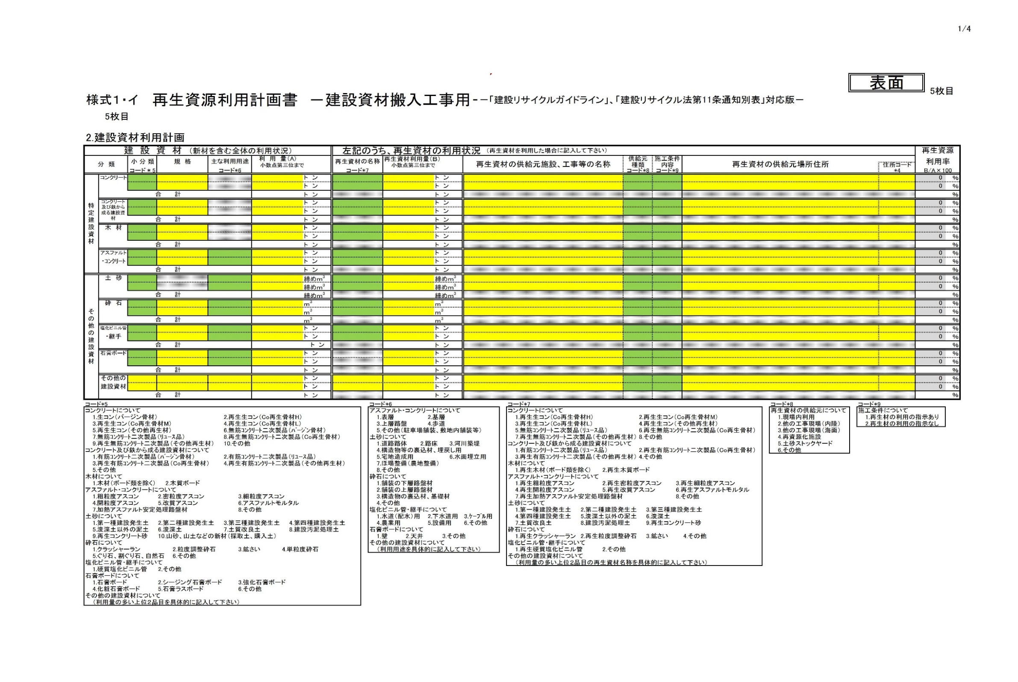

建設副産物情報交換システム＜COBRIS＞ご利用の方は、下記ホームページを参照してください。
http://www.recycle.jacic.or.jp/index.html

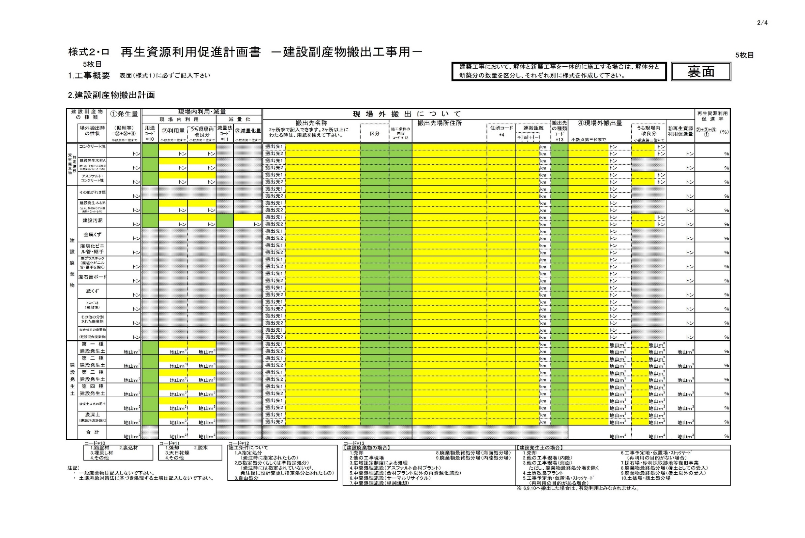

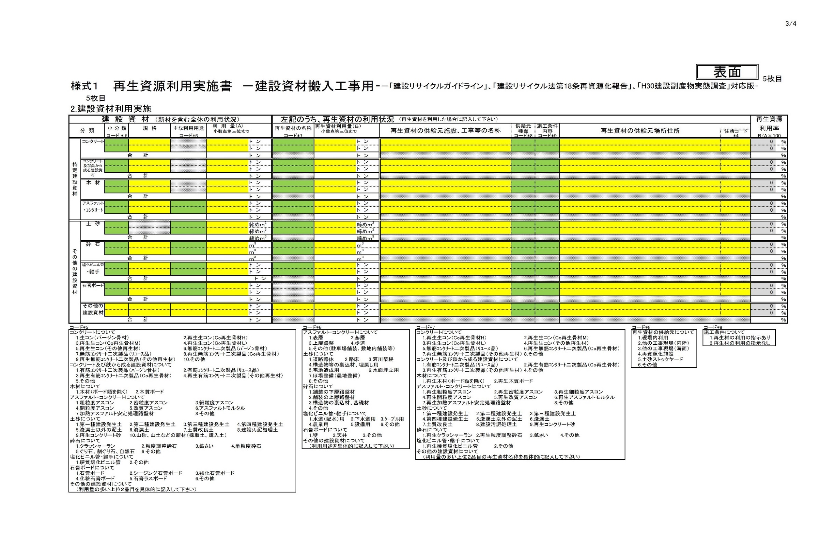

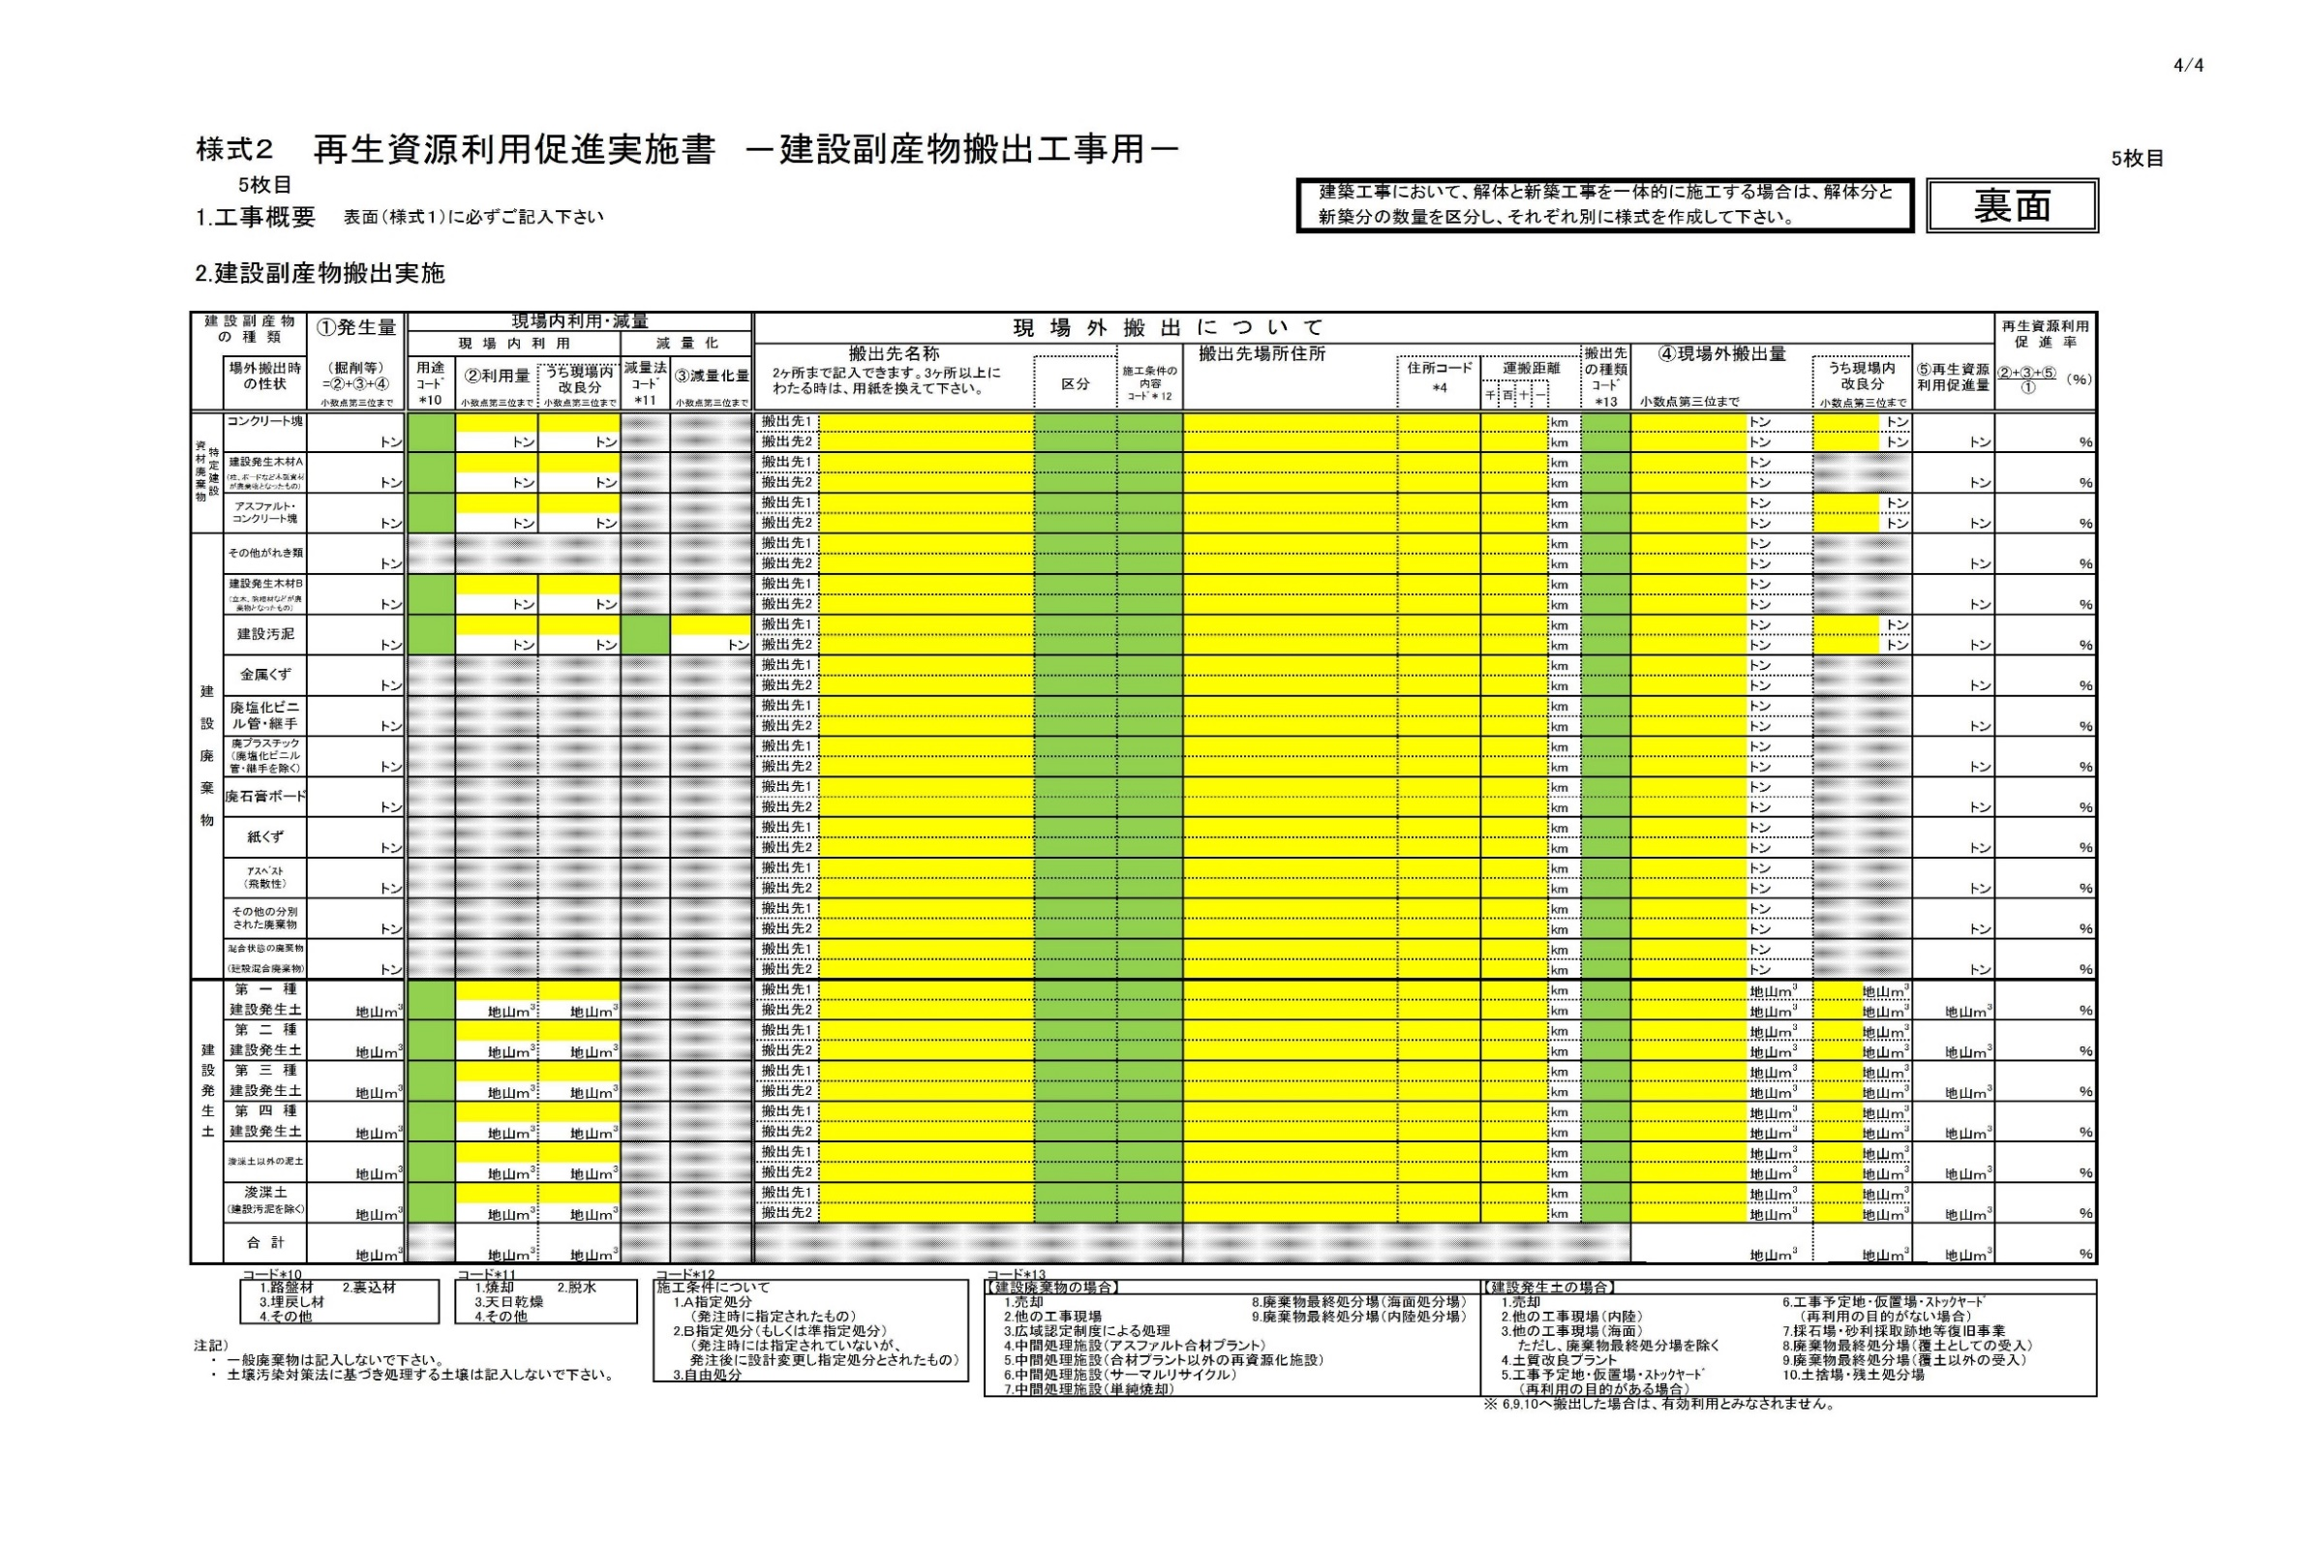

3-2
（１２条様式）
説 明 書
 |  |  |  |  | 年 月 日

京 都 市 長 様

 |  | 氏名（法人にあっては商号又は名称及び代表者の氏名）

 |  | （郵便番号 | ） | （電話番号 | ）
 |  | 住所

建設工事に係る資材の再資源化等に関する法律第１２条第１項の規定により、対象建設工事の
分別解体等の計画等に係る事項について説明します。

記

１．工事の名称

２．工事の場所

３．説明内容 添付資料のとおり

４．添付資料
①別表（別表１～３のうち該当するものに必要事項を記載したもの）
□別表１（建築物に係る解体工事）
□別表２（建築物に係る新築工事等（新築・増築・修繕・模様替））
□別表３（建築物以外のものに係る解体工事又は新築工事等（土木工事等））

②工程の概要を示す資料（できるだけ図面、表等を利用する。）
 | 工事着手の時期 年 月 日
□欄には、該当箇所に「レ」を付すこと。

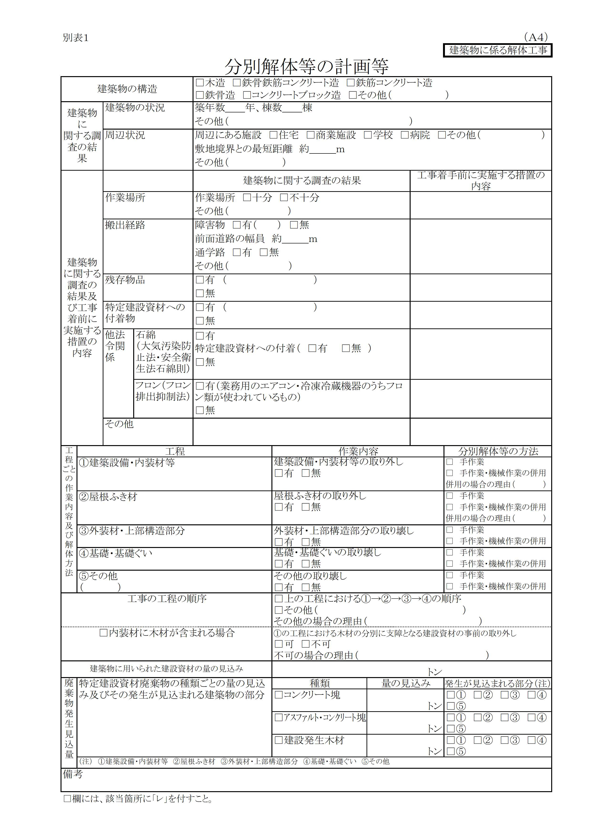

最新の様式は、京都市都市計画局建築指導部建築安全推進課のHPからダウンロード可能です。
https://www.city.kyoto.lg.jp/tokei/page/0000281645.html

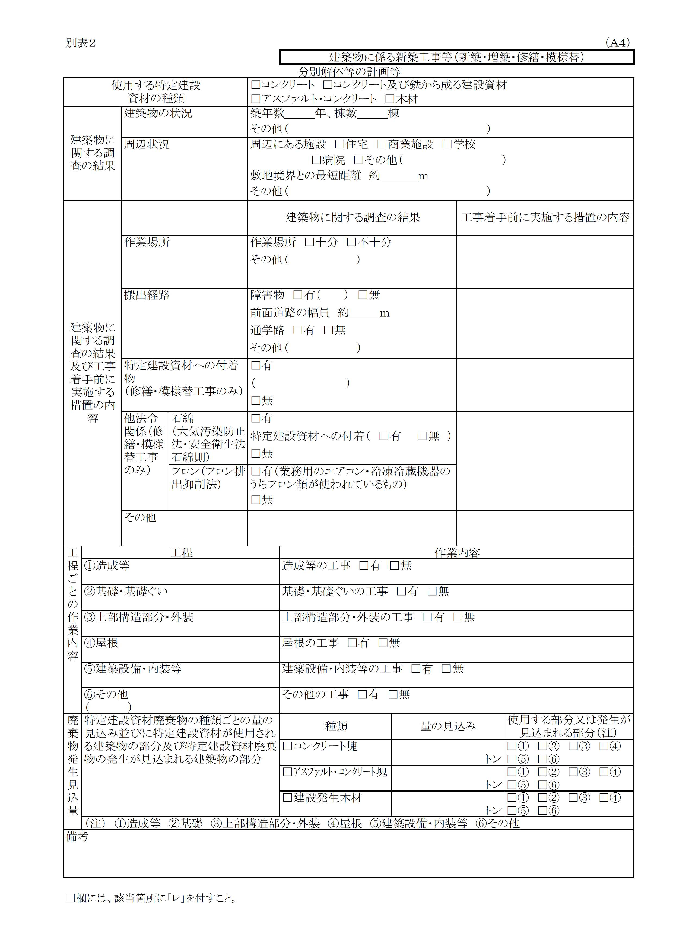

最新の様式は，京都市都市計画局建築指導部建築安全推進課のHPからダウンロード可能です。
https://www.city.kyoto.lg.jp/tokei/page/0000281645.html

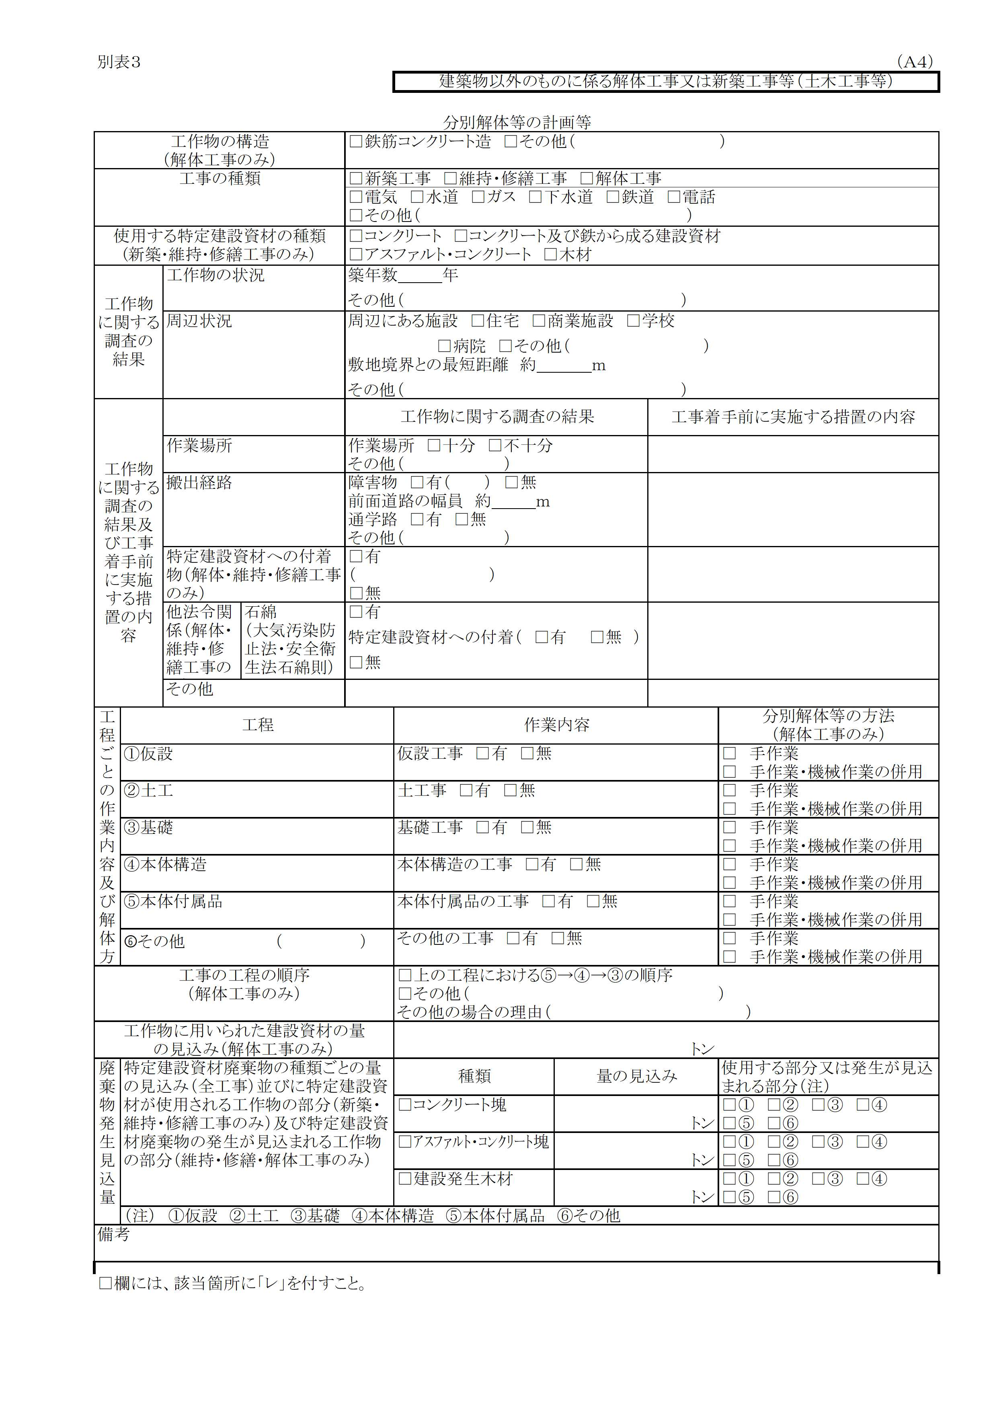

最新の様式は，京都市都市計画局建築指導部建築安全推進課のHPからダウンロード可能です。
https://www.city.kyoto.lg.jp/tokei/page/0000281645.html

3-3
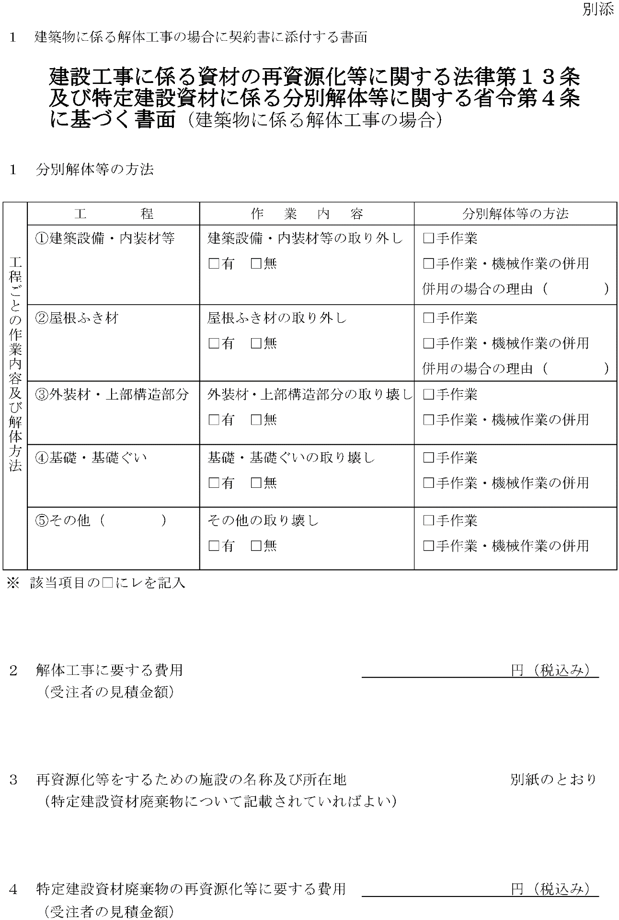

建設リサイクル法の対象工事である場合は、本市契約課より受取る書面の写しを
提出してください。

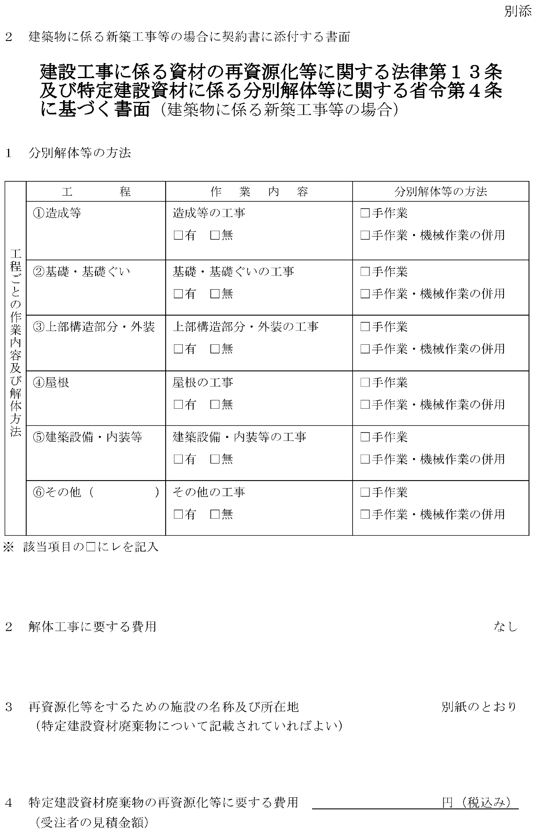

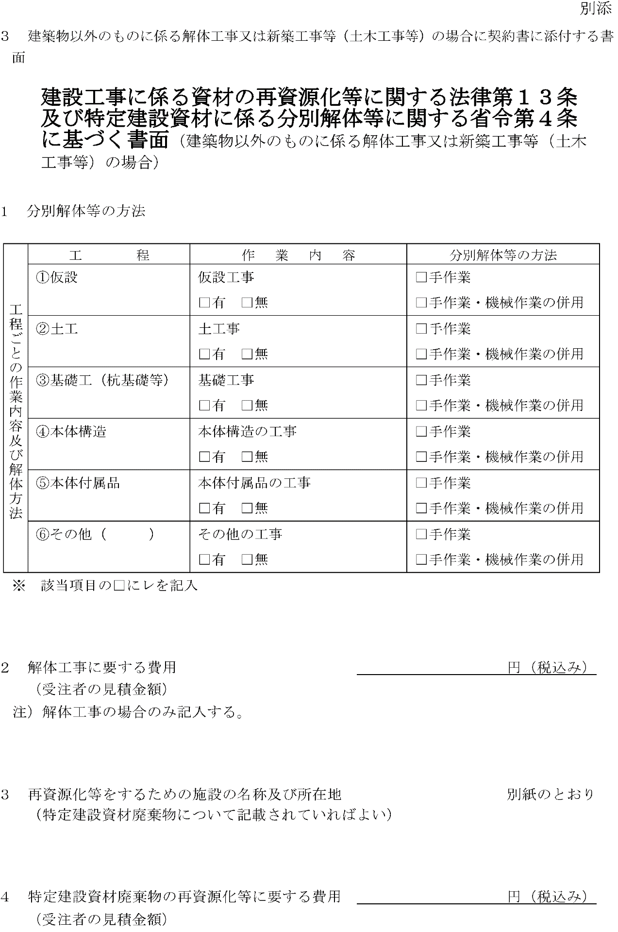

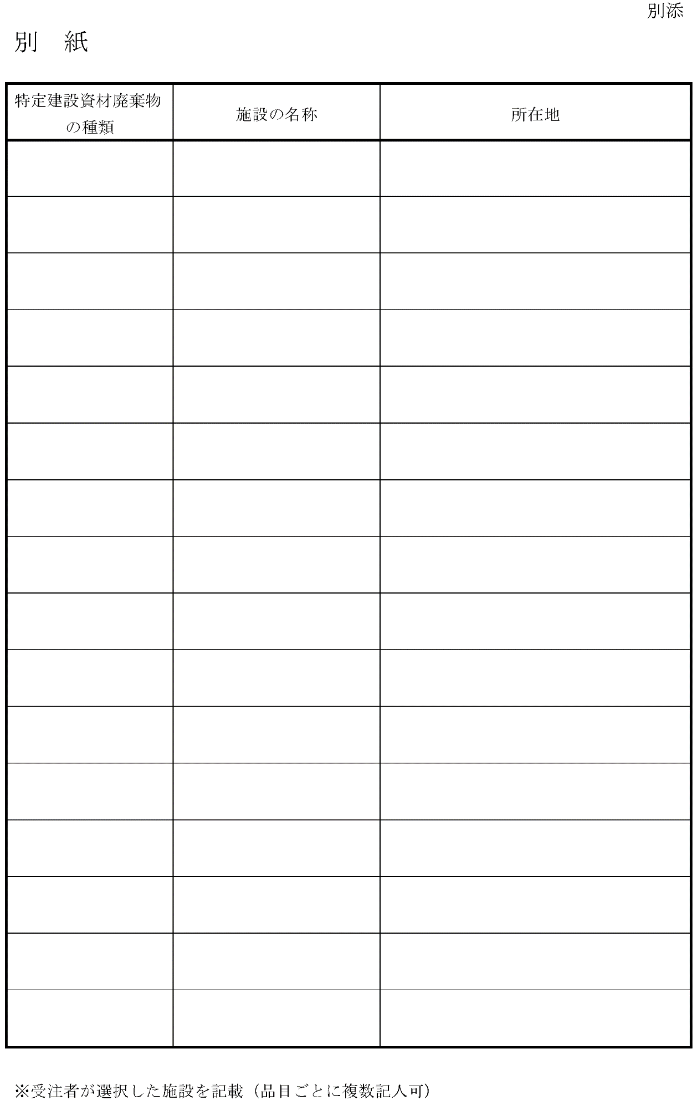

参5-2
記入例
三週工程表 |  | （工事名） |  | （受注者） |  | 年 月 日 |  | N0. |  | 三週工程表 |  | （工事名） |  |  |  |  |  |  |  |  |  |  |  |  | （受注者） |  |  |  |  |  |  |  | 年 月 日 | N0.

 | 区 分 | 先週（報告） | 今週（実施） |  | 来週（予定） |  |  |  | 資料 の 有無 |  | 区 分 | 先週（報告） |  |  |  |  |  |  | 今週（実施） |  |  |  |  |  |  | 来週（予定） |  |  |  |  |  |  |  |  | 資料 の 有無
施工場所 | 月／日 |  |  |  |  | 施 工 報 告 等 |  |  |  | 施工場所 | 月／日 | 2018-06-04 | 2018-06-05 | 2018-06-06 | 2018-06-07 | 2018-06-08 | 2018-06-09 | 2018-06-10 | 2018-06-11 | 2018-06-12 | 2018-06-13 | 2018-06-14 | 2018-06-15 | 2018-06-16 | 2018-06-17 | 2018-06-18 | 2018-06-19 | 2018-06-20 | 2018-06-21 | 2018-06-22 | 2018-06-23 | 2018-06-24 | 施 工 報 告 等
 | 曜 日 |  |  |  |  |  |  |  |  |  | 曜 日 | 月 | 火 | 水 | 木 | 金 | 土 | 日 | 月 | 火 | 水 | 木 | 金 | 土 | 日 | 月 | 火 | 水 | 木 | 金 | 土 | 日

 |  |  |  |  |  |  |  |  |  | 仮設工事 |  |  |  |  |  |  |  |  |  |  |  | 外部 足場組 | シート張 |  |  |  |  |  |  |  |  |  | １ 定例会議議事録 提出 |  | 有

 |  |  |  |  |  |  |  |  |  | 建築躯体 |  |  |  |  |  |  |  |  |  |  |  |  |  |  |  |  |  |  |  |  |  |  | ２ 配筋 社内検査報告書 |  | 有
 |  |  |  |  |  |  |  |  |  | ２階 |  |  |  |  |  |  |  |  |  |  |  |  |  |  |  | 型枠建込
 |  |  |  |  |  |  |  |  |  |  |  |  |  |  |  |  |  |  |  |  |  |  |  |  |  |  |  |  |  |  |  |  | ３ 基礎コンクリート
 |  |  |  |  |  |  |  |  |  | １階 |  |  |  | スラブ配筋 |  |  |  |  | 検査 | 手直し | １階 コンクリート | 養生 |  |  |  |  |  |  |  |  |  |  | 強度試験結果報告書 |  | 有

 |  |  |  |  |  |  |  |  |  | 基礎 |  |  | 養生 |  |  |  |  |  | 型枠解体 |  |  | 型枠搬出 |  |  |  |  |  |  |  |  |  |  | ４ １階コンクリート打設計画書 |  | 有

 |  |  |  |  |  |  |  |  |  | 外構工事

 |  |  |  |  |  |  |  |  |  | 解体工事 |  |  |  |  |  |  |  |  |  |  |  |  |  |  |  | 外部倉庫解体 |  |  |  |  | ガラ搬出

 |  |  |  |  |  |  |  |  |  | 提出書類等 |  |  |  |  |  |  | 打設 計画書 |  |  | 手直し報告書
打合せ○ 検査△ |  |  |  |  |  |  |  |  |  | 打合せ○ 検査△ |  |  |  |  | ○ |  |  |  | △ |  | △ | ○ |  |  |  |  |  |  | ○
 |  |  |  |  |  | 上記の内容について施工した ので報告します。 |  |  |  |  |  |  |  |  | 定例会議 |  |  |  | 配筋検査 |  | コンクリート立会 | 総合定例会議 |  |  |  |  |  |  | 定例会議 |  |  |  | 上記の内容について施工した ので報告します。

記 事 |  |  |  |  |  | 現場代理人 |  |  |  | 記 事 |  |  |  |  |  |  |  |  |  |  |  |  |  |  |  |  |  |  |  |  |  |  | 主任（監理）技術者
 |  |  |  |  |  | 氏 名 | 0 |  |  |  |  |  |  |  |  |  |  |  |  |  |  |  |  |  |  |  |  |  |  |  |  |  | 氏 名
（検査項目等記載） |  |  |  |  |  |  |  |  |  | （検査項目等記載）

閉所に関する事項

